Sheet1
运行环境
 | JAVA11+MySql+Office

程序结构
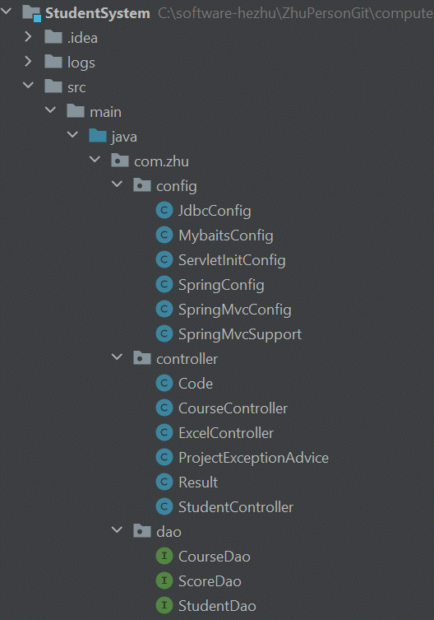

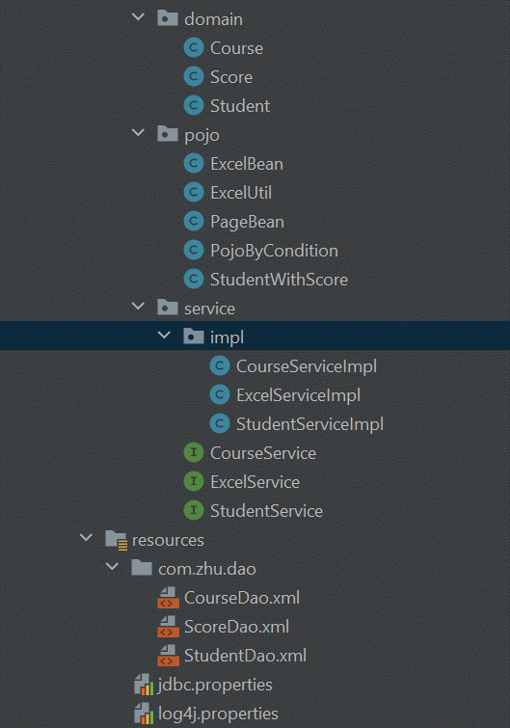

 | 构成 | 说明
 | Dao | DB访问层，提供各表增删改查
 | ... | ...

功能展示
 | No | 机能 | 完成 | 未完项说明 | 导师评分 | 导师备注
 | 1 | DB定义 | 100%
 | 2 | 主画面 | 100%
 | 3 | 检索 | 80% | 分数的范围查询未实装
 | 4 | 删除 | 100%
 | 5 | 新增/修改 | ... | ...
 | 6 | 导出 | ... | ...
 | 7 | 子画面 | ... | ...
 | 8 | 保存 | ... | ...
 | 9 | log出力 | ... | ...

 | 1.初期表示
图

 | 2.检索
 | 2-1输入学号检索
图

 | 2-2输入姓名检索（模糊查询）
图

 | 2-3选择总分，输入分数下线，检索总分>=分数下线数据（范围查询）
图

 | 2-4选择单科，输入分数上线，下线，检索分数下线<=单科<=分数上线数据（范围查询）
图

 | ...

经验总结

 | 1.入力check
 | 采用实现INotifyDataErrorInfo接口+属性特性验证的方式...

 | 2...

